端末情報設定サブ画面
システム名 |  |  | キッズコントロール | 編 |  |  | ドキュメント名 |  |  |  |  |  | 工程 |  | 外部設計 |  | 様式 | 基本設計
サブシステム名 |  |  | 管理設定画面 |  |  |  | 機能名 | 端末情報設定サブ画面 |  |  |  |  | 作成者 |  |  |  | 作成日付 | 2017-12-20
処理名 |  |  |  |  |  |  |  |  |  |  |  |  | 更新者 |  |  |  | 更新日付

１．画面レイアウト
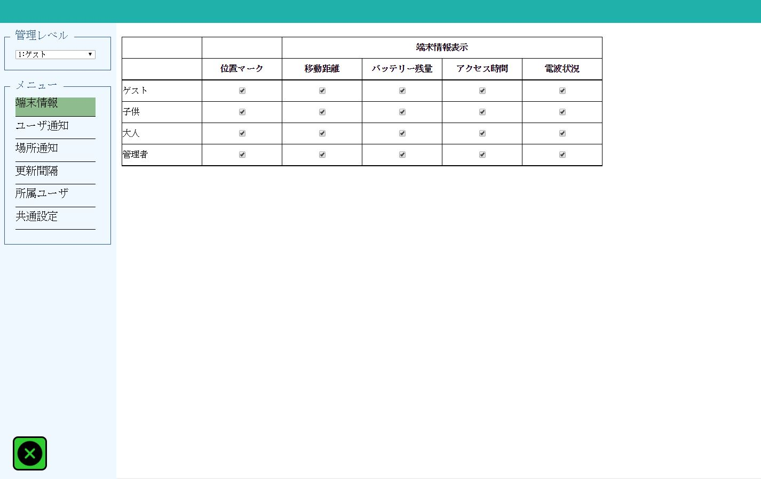
1

10
11
12
13
14

9
2

3
4

5
6

7

8

２．画面項目

 | 項番 | 項目名 |  |  |  | 概要 |  |  |  |  | 遷移先 |  |  |  | 処理

 | 1 | 管理レベル選択 |  |  |  | 通知先管理レベル（ゲスト／子供／大人／管理者）をコンボボックスに表示します。 |  |  |  |  |  |  |  |  | 選択を変更する度に一度画面の情報が保存されます。

 | 2 | 端末情報ボタン |  |  |  | 管理設定：端末情報設定サブ画面を表示します。 端末情報設定サブ画面が管理設定の初期表示画面となります。 |  |  |  |  |  | 端末情報設定サブ画面 |  |  | メニューボタンを押す度に一度画面の情報が保存されます。

 | 3 | ユーザ通知ボタン |  |  |  | 管理設定：ユーザ通知設定サブ画面を表示します。 |  |  |  |  |  | ユーザ通知設定サブ画面 |  |  | メニューボタンを押す度に一度画面の情報が保存されます。

 | 4 | 場所通知ボタン |  |  |  | 管理設定：場所通知設定サブ画面を表示します。 |  |  |  |  |  | 場所通知設定サブ画面 |  |  | メニューボタンを押す度に一度画面の情報が保存されます。

 | 5 | 更新間隔ボタン |  |  |  | 管理設定：更新間隔設定サブ画面を表示します。 |  |  |  |  |  | 更新間隔設定サブ画面 |  |  | メニューボタンを押す度に一度画面の情報が保存されます。

 | 6 | 所属ユーザボタン |  |  |  | 管理設定：所属ユーザ設定サブ画面を表示します。 |  |  |  |  |  | 所属ユーザ設定サブ画面 |  |  | メニューボタンを押す度に一度画面の情報が保存されます。

 | 7 | 共通設定ボタン |  |  |  | 管理設定：共通設定サブ画面を表示します。 |  |  |  |  |  | 共通設定サブ画面 |  |  | メニューボタンを押す度に一度画面の情報が保存されます。

 | 8 | 閉じるボタン |  |  |  | 管理設定画面を閉じます。 |  |  |  |  |  |  |  |  | 管理設定画面をウィンドウ（タブ）ごと閉じます。

 | 9 | 管理レベル |  |  |  | 管理レベルを表示します。

 | 10 | 位置マーク |  |  |  | 位置マークを表示する場合はチェックボックスにチェックを入れます。 |  |  |  |  |  |  |  |  | 管理レベル数（４）分の設定があります。

 | 11 | 移動履歴 |  |  |  | 端末情報：移動距離を表示する場合はチェックボックスにチェックを入れます。 |  |  |  |  |  |  |  |  | 管理レベル数（４）分の設定があります。

 | 12 | バッテリー残量 |  |  |  | 端末情報：バッテリー残量を表示する場合はチェックボックスにチェックを入れます。 |  |  |  |  |  |  |  |  | 管理レベル数（４）分の設定があります。

 | 13 | アクセス時間 |  |  |  | 端末情報：アクセス時間を表示する場合はチェックボックスにチェックを入れます。 |  |  |  |  |  |  |  |  | 管理レベル数（４）分の設定があります。

 | 14 | 電波状況 |  |  |  | 端末情報：電波状況を表示する場合はチェックボックスにチェックを入れます。 |  |  |  |  |  |  |  |  | 管理レベル数（４）分の設定があります。

 | ※1～8は他の画面でも共通な為、他シートでは省略します。
 | 1.管理レベル選択は共通設定サブ画面では選択できません。

３．遷移元一覧

 | 項番 | 遷移元機能 |  |  | 遷移元 |  |  |  |  | 備考

 | 1 | 管理設定ボタン |  |  |  | メイン画面

４．インターフェース一覧

 | 項番 | 項目名 |  |  | I/O | テーブル名称 |  |  | 物理名 |  |  |  |  | データ型 |  | サイズ （byte） | 備考

 | 1 | 管理レベル |  |  | I/O | ユーザ通知設定 |  |  | 通知先管理レベル |  |  |  |  | 数値 |  |  | 1：ゲスト 2：子供 3：大人 4：管理者

 | 2 | 管理レベル |  |  | O | ユーザ通知設定 |  |  | 管理レベル |  |  |  |  | 数値 |  |  | 1：ゲスト 2：子供 3：大人 4：管理者

 | 3 | 位置マーク |  |  | I/O | ユーザ通知設定 |  |  | 位置情報表示フラグ |  |  |  |  | 数値 |  |  | 1：表示する

 | 4 | 移動履歴 |  |  | I/O | ユーザ通知設定 |  |  | 移動距離表示フラグ |  |  |  |  | 数値 |  |  | 1：表示する

 | 5 | バッテリー残量 |  |  | I/O | ユーザ通知設定 |  |  | バッテリー残量表示フラグ |  |  |  |  | 数値 |  |  | 1：表示する

 | 6 | アクセス時間 |  |  | I/O | ユーザ通知設定 |  |  | アクセス時間表示フラグ |  |  |  |  | 数値 |  |  | 1：表示する

 | 7 | 電波状況 |  |  | I/O | ユーザ通知設定 |  |  | 電波状況表示フラグ |  |  |  |  | 数値 |  |  | 1：表示する

ユーザ通知設定サブ画面
システム名 |  |  | キッズコントロール | 編 |  |  | ドキュメント名 |  |  |  |  | 工程 |  | 外部設計 |  | 様式 | 基本設計
サブシステム名 |  |  | 管理設定画面 |  |  |  | 機能名 | ユーザ通知設定サブ画面 |  |  |  | 作成者 |  |  |  | 作成日付 | 2017-12-20
処理名 |  |  |  |  |  |  |  |  |  |  |  | 更新者 |  |  |  | 更新日付

１．画面レイアウト
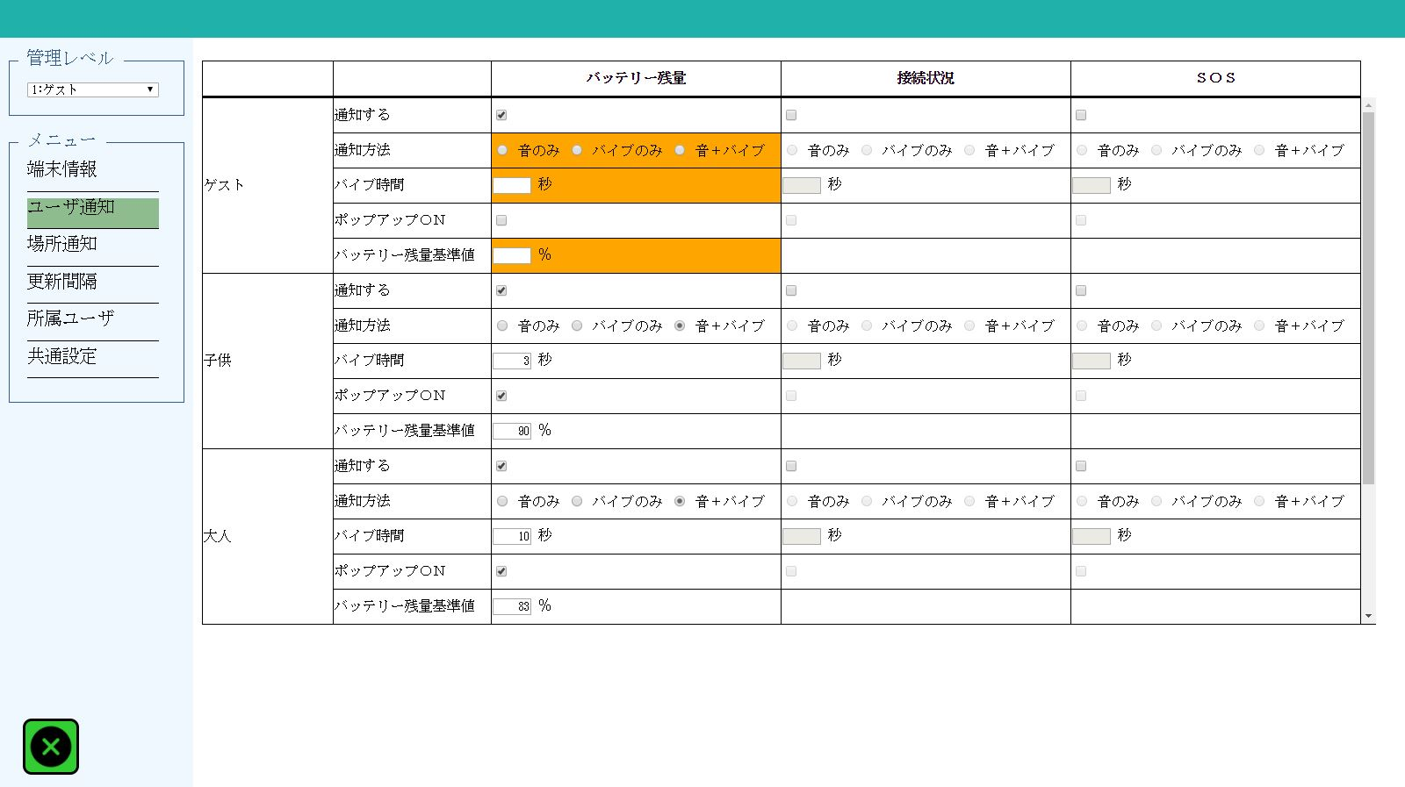

2
3
7
11
8
12
1
4
9
13
5
10
14

6

２．画面項目

 | 項番 | 項目名 |  |  |  | 概要 |  |  |  |  | 遷移先 |  |  | 処理

 | 1 | 管理レベル |  |  |  | 管理レベルを表示します。

 | 2 | 通知する（バッテリー残量） |  |  |  | バッテリー残量を通知する場合はチェックボックスにチェックを入れます。 |  |  |  |  |  |  |  | 管理レベル数（４）分の設定があります。

 | 3 | 通知方法（バッテリー残量） |  |  |  | バッテリー残量の通知方法を「音のみ」「バイブのみ」「音＋バイブ」ラジオボタンで選択します。 |  |  |  |  |  |  |  | 管理レベル数（４）分の設定があります。 不正な入力の場合は項目欄がオレンジ色に着色されます。

 | 4 | バイブ時間（バッテリー残量） |  |  |  | バッテリー残量の通知バイブ時間を秒数で入力します。 |  |  |  |  |  |  |  | 管理レベル数（４）分の設定があります。 不正な入力の場合は項目欄がオレンジ色に着色されます。

 | 5 | ポップアップＯＮ（バッテリー残量） |  |  |  | バッテリー残量のポップアップをオンにする場合はチェックボックスにチェックを入れます。 |  |  |  |  |  |  |  | 管理レベル数（４）分の設定があります。

 | 6 | バッテリー残量基準値 |  |  |  | バッテリー残量基準値を入力します。 |  |  |  |  |  |  |  | 管理レベル数（４）分の設定があります。 不正な入力の場合は項目欄がオレンジ色に着色されます。

 | 7 | 通知する（接続状況） |  |  |  | 接続状況を通知する場合はチェックボックスにチェックを入れます。 |  |  |  |  |  |  |  | 管理レベル数（４）分の設定があります。

 | 8 | 通知方法（接続状況） |  |  |  | 接続状況の通知方法を「音のみ」「バイブのみ」「音＋バイブ」ラジオボタンで選択します。 |  |  |  |  |  |  |  | 管理レベル数（４）分の設定があります。 不正な入力の場合は項目欄がオレンジ色に着色されます。

 | 9 | バイブ時間（接続状況） |  |  |  | 接続状況の通知バイブ時間を秒数で入力します。 |  |  |  |  |  |  |  | 管理レベル数（４）分の設定があります。 不正な入力の場合は項目欄がオレンジ色に着色されます。

 | 10 | ポップアップＯＮ（接続状況） |  |  |  | 接続状況のポップアップをオンにする場合はチェックボックスにチェックを入れます。 |  |  |  |  |  |  |  | 管理レベル数（４）分の設定があります。

 | 11 | 通知する（ＳＯＳ） |  |  |  | ＳＯＳを通知する場合はチェックボックスにチェックを入れます。 |  |  |  |  |  |  |  | 管理レベル数（４）分の設定があります。

 | 12 | 通知方法（ＳＯＳ） |  |  |  | ＳＯＳの通知方法を「音のみ」「バイブのみ」「音＋バイブ」ラジオボタンで選択します。 |  |  |  |  |  |  |  | 管理レベル数（４）分の設定があります。 不正な入力の場合は項目欄がオレンジ色に着色されます。

 | 13 | バイブ時間（ＳＯＳ） |  |  |  | ＳＯＳの通知バイブ時間を秒数で入力します。 |  |  |  |  |  |  |  | 管理レベル数（４）分の設定があります。 不正な入力の場合は項目欄がオレンジ色に着色されます。

 | 14 | ポップアップＯＮ（ＳＯＳ） |  |  |  | ＳＯＳのポップアップをオンにする場合はチェックボックスにチェックを入れます。 |  |  |  |  |  |  |  | 管理レベル数（４）分の設定があります。

３．遷移元一覧

 | 項番 | 遷移元機能 |  |  | 遷移元 |  |  |  |  | 備考

 | 1 | 管理設定ボタン |  |  |  | メイン画面

４．インターフェース一覧

 | 項番 | 項目名 |  |  | I/O | テーブル名称 |  |  | 物理名 |  |  |  | データ型 |  | サイズ （byte） | 備考

 | 1 | 管理レベル |  |  | I/O | ユーザ通知設定 |  |  | 通知先管理レベル |  |  |  | 数値 |  |  | 1：ゲスト 2：子供 3：大人 4：管理者

 | 2 | 管理レベル |  |  | O | ユーザ通知設定 |  |  | 管理レベル |  |  |  | 数値 |  |  | 1：ゲスト 2：子供 3：大人 4：管理者

 | 3 | 通知する（バッテリー残量） |  |  | I/O | ユーザ通知設定 |  |  | バッテリー残量通知フラグ |  |  |  | 数値 |  |  | 1：通知する

 | 4 | 通知方法（バッテリー残量） |  |  | I/O | ユーザ通知設定 |  |  | バッテリー残量通知方法 |  |  |  | 数値 |  |  | 0：音のみ 1：バイブのみ 2：音＋バイブ

 | 5 | バイブ時間（バッテリー残量） |  |  | I/O | ユーザ通知設定 |  |  | バッテリー残量通知バイブ時間 |  |  |  | 数値

 | 6 | ポップアップＯＮ （バッテリー残量） |  |  | I/O | ユーザ通知設定 |  |  | バッテリー残量通知ポップアップ |  |  |  | 数値 |  |  | 1：ＯＮ

 | 7 | バッテリー残量基準値 |  |  | I/O | ユーザ通知設定 |  |  | バッテリー残量基準値 |  |  |  | 数値

 | 8 | 通知する（接続状況） |  |  | I/O | ユーザ通知設定 |  |  | 接続状況通知フラグ |  |  |  | 数値 |  |  | 1：通知する

 | 9 | 通知方法（接続状況） |  |  | I/O | ユーザ通知設定 |  |  | 接続状況通知方法 |  |  |  | 数値 |  |  | 0：音のみ 1：バイブのみ 2：音＋バイブ

 | 10 | バイブ時間（接続状況） |  |  | I/O | ユーザ通知設定 |  |  | 接続状況通知バイブ時間 |  |  |  | 数値

 | 11 | ポップアップＯＮ（接続状況） |  |  | I/O | ユーザ通知設定 |  |  | 接続状況通知ポップアップ |  |  |  | 数値 |  |  | 1：ＯＮ

 | 12 | 通知する（ＳＯＳ） |  |  | I/O | ユーザ通知設定 |  |  | ＳＯＳ表示フラグ |  |  |  | 数値 |  |  | 1：通知する

 | 13 | 通知方法（ＳＯＳ） |  |  | I/O | ユーザ通知設定 |  |  | ＳＯＳ通知方法 |  |  |  | 数値 |  |  | 0：音のみ 1：バイブのみ 2：音＋バイブ

 | 14 | バイブ時間（ＳＯＳ） |  |  | I/O | ユーザ通知設定 |  |  | ＳＯＳ通知バイブ時間 |  |  |  | 数値

 | 15 | ポップアップＯＮ（ＳＯＳ） |  |  | I/O | ユーザ通知設定 |  |  | ＳＯＳ通知ポップアップ |  |  |  | 数値 |  |  | 1：ＯＮ

場所通知設定サブ画面
システム名 |  |  | キッズコントロール | 編 |  |  | ドキュメント名 |  |  |  |  | 工程 |  | 外部設計 |  | 様式 | 基本設計
サブシステム名 |  |  | 管理設定画面 |  |  |  | 機能名 | 場所通知設定サブ画面 |  |  |  | 作成者 |  |  |  | 作成日付 | 2017-12-20
処理名 |  |  |  |  |  |  |  |  |  |  |  | 更新者 |  |  |  | 更新日付

１．画面レイアウト
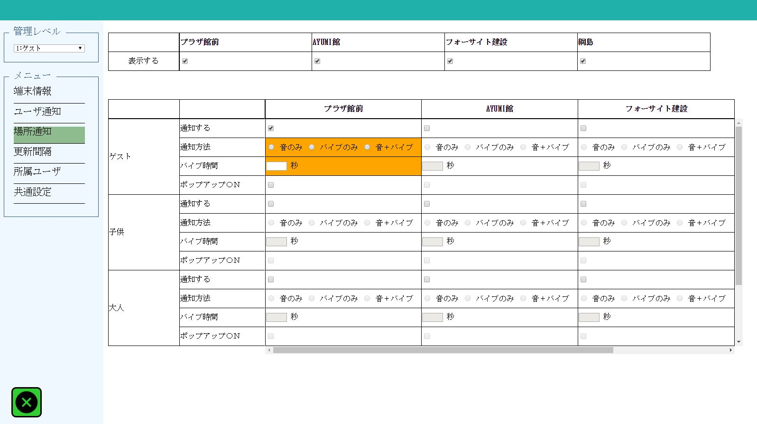

1

2

4
3
5

6
7

２．画面項目

 | 項番 | 項目名 |  |  |  | 概要 |  |  |  |  | 遷移先 |  |  | 処理

 | 1 | 場所名 |  |  |  | 登録されている場所名を一覧表示します。 |  |  |  |  |  |  |  | 登録数が多い場合は右にスクロールして表示します。

 | 2 | 表示する（場所表示） |  |  |  | 場所を表示する場合はチェックボックスにチェックを入れます。 |  |  |  |  |  |  |  | 管理レベル数（４）×場所数 分の設定があります。

 | 3 | 管理レベル |  |  |  | 管理レベル表示します。

 | 4 | 通知する（場所通知） |  |  |  | 場所を通知する場合はチェックボックスにチェックを入れます。 |  |  |  |  |  |  |  | 管理レベル数（４）×場所数 分の設定があります。

 | 5 | 通知方法 |  |  |  | 通知方法を「音のみ」「バイブのみ」「音＋バイブ」ラジオボタンから選択します。 |  |  |  |  |  |  |  | 管理レベル数（４）×場所数 分の設定があります。 不正な入力の場合は項目欄がオレンジ色に着色されます。

 | 6 | バイブ時間 |  |  |  | 通知バイブ時間を秒数で入力します。 |  |  |  |  |  |  |  | 管理レベル数（４）×場所数 分の設定があります。 不正な入力の場合は項目欄がオレンジ色に着色されます。

 | 7 | ポップアップＯＮ |  |  |  | ポップアップをオンにする場合はチェックボックスにチェックを入れます。 |  |  |  |  |  |  |  | 管理レベル数（４）×場所数 分の設定があります。

３．遷移元一覧

 | 項番 | 遷移元機能 |  |  | 遷移元 |  |  |  |  | 備考

 | 1 | 管理設定ボタン |  |  |  | メイン画面

４．インターフェース一覧

 | 項番 | 項目名 |  |  | I/O | テーブル名称 |  |  | 物理名 |  |  |  | データ型 |  | サイズ （byte） | 備考

 | 1 | 管理レベル |  |  | I/O | 場所通知設定 |  |  | 通知先管理レベル |  |  |  | 数値 |  |  | 1：ゲスト 2：子供 3：大人 4：管理者

 | 2 | 管理レベル |  |  | O | 場所通知設定 |  |  | 管理レベル |  |  |  | 数値 |  |  | 1：ゲスト 2：子供 3：大人 4：管理者

 | 3 | 場所名 |  |  | O | 場所マスタ |  |  | 場所名称 |  |  |  | 可変長文字列 |  | 30

 | 4 | 表示する（場所表示） |  |  | I/O | 場所表示設定 |  |  | 場所表示フラグ |  |  |  | 数値 |  |  | 1：表示する

 | 5 | 通知する（場所通知） |  |  | I/O | 場所通知設定 |  |  | 場所通知フラグ |  |  |  | 数値 |  |  | 1：表示する

 | 6 | 通知方法 |  |  | I/O | 場所通知設定 |  |  | 場所通知方法 |  |  |  | 数値 |  |  | 0：音のみ 1：バイブのみ 2：音＋バイブ

 | 7 | バイブ時間 |  |  | I/O | 場所通知設定 |  |  | 場所通知バイブ時間 |  |  |  | 数値 |  |  | 秒数

 | 8 | ポップアップＯＮ |  |  | I/O | 場所通知設定 |  |  | 場所通知ポップアップ |  |  |  | 数値 |  |  | 1：ＯＮ

更新間隔設定サブ画面
システム名 |  |  | キッズコントロール | 編 |  |  | ドキュメント名 |  |  |  |  | 工程 |  | 外部設計 |  | 様式 | 基本設計
サブシステム名 |  |  | 管理設定画面 |  |  |  | 機能名 | 更新間隔設定サブ画面 |  |  |  | 作成者 |  |  |  | 作成日付 | 2017-12-20
処理名 |  |  |  |  |  |  |  |  |  |  |  | 更新者 |  |  |  | 更新日付

１．画面レイアウト
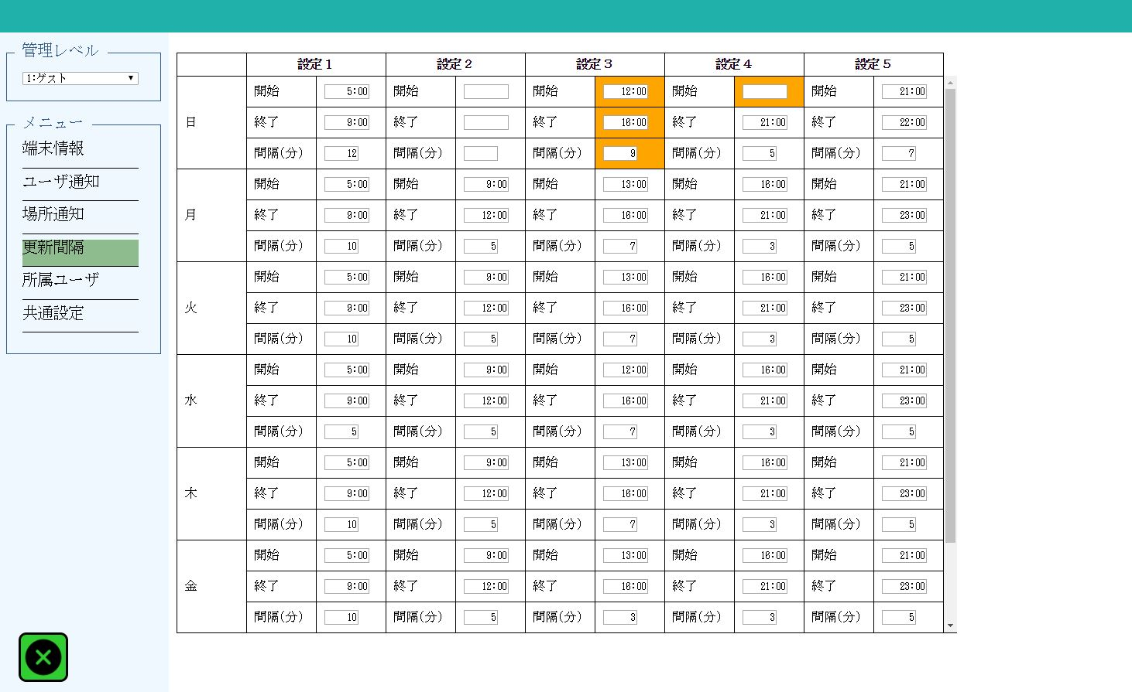

2
3
1
4
5

２．画面項目

 | 項番 | 項目名 |  |  |  | 概要 |  |  |  |  | 遷移先 |  |  | 処理

 | 1 | 曜日（日～金） |  |  |  | 曜日を表示します。

 | 2 | 設定（１～５） |  |  |  | 設定番号を表示します。

 | 3 | 開始 |  |  |  | 開始時間を「HHMM」で入力します。 |  |  |  |  |  |  |  | 管理レベル数（４）×曜日数（７）×設定数（５）分の設定があります。 不正な入力の場合は項目欄がオレンジ色に着色されます。

 | 4 | 終了 |  |  |  | 終了時間を「HHMM」で入力します。 |  |  |  |  |  |  |  | 管理レベル数（４）×曜日数（７）×設定数（５）分の設定があります。 不正な入力の場合は項目欄がオレンジ色に着色されます。

 | 5 | 間隔（分） |  |  |  | 更新間隔時間（分）を入力します。 |  |  |  |  |  |  |  | 管理レベル数（４）×曜日数（７）×設定数（５）分の設定があります。 不正な入力の場合は項目欄がオレンジ色に着色されます。

３．遷移元一覧

 | 項番 | 遷移元機能 |  |  | 遷移元 |  |  |  |  | 備考

 | 1 | 管理設定ボタン |  |  |  | メイン画面

４．インターフェース一覧

 | 項番 | 項目名 |  |  | I/O | テーブル名称 |  |  | 物理名 |  |  |  | データ型 |  | サイズ （byte） | 備考

 | 1 | 管理レベル |  |  | I/O | 送信間隔設定 |  |  | 管理レベル |  |  |  | 数値 |  |  | 1：ゲスト 2：子供 3：大人 4：管理者

 | 2 | 曜日 |  |  | O | 送信間隔設定 |  |  | 曜日区分 |  |  |  | 数値 |  |  | 1：日曜 2：月曜 3：火曜 4：水曜 5：木曜 6：金曜 7：土曜

 | 3 | 設定 |  |  | O | 送信間隔設定 |  |  | 設定番号 |  |  |  | 数値 |  |  | 1～5

 | 4 | 開始 |  |  | I/O | 送信間隔設定 |  |  | 開始時間 |  |  |  | 日付時刻 |  |  | HH:MM:SS

 | 5 | 終了 |  |  | I/O | 送信間隔設定 |  |  | 終了時間 |  |  |  | 日付時刻 |  |  | HH:MM:SS

 | 6 | 更新間隔 |  |  | I/O | 送信間隔設定 |  |  | 送信間隔 |  |  |  | 数値

所属ユーザ設定サブ画面
システム名 |  |  | キッズコントロール | 編 |  |  | ドキュメント名 |  |  |  |  | 工程 |  | 外部設計 |  | 様式 | 基本設計
サブシステム名 |  |  | 管理設定画面 |  |  |  | 機能名 | 所属ユーザ設定サブ画面 |  |  |  | 作成者 |  |  |  | 作成日付 | 2017-12-20
処理名 |  |  |  |  |  |  |  |  |  |  |  | 更新者 |  |  |  | 更新日付

１．画面レイアウト
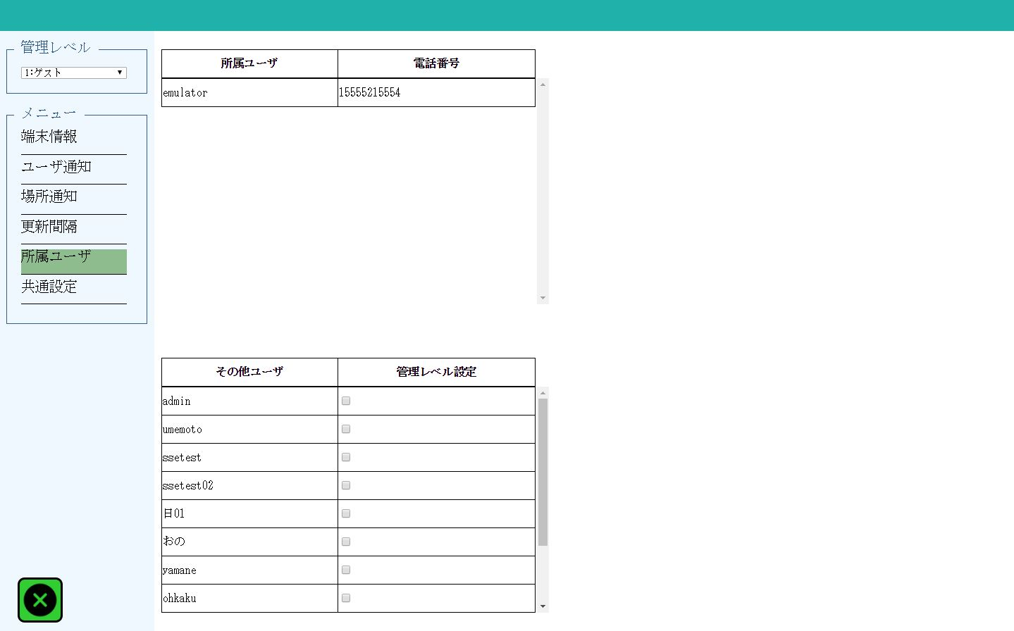

1
2

3
4

２．画面項目

 | 項番 | 項目名 |  |  |  | 概要 |  |  |  |  | 遷移先 |  |  | 処理

 | 1 | 所属ユーザ |  |  |  | 管理レベルコンボボックスで選択した管理レベル所属のユーザ名一覧を表示する。

 | 2 | 電話番号 |  |  |  | 所属ユーザ一覧にあるユーザの電話番号を表示する。

 | 3 | その他ユーザ |  |  |  | 管理レベルコンボボックスで選択した管理レベルに所属しないユーザ名一覧を表示する。

 | 4 | 管理レベル設定 |  |  |  | 管理レベルコンボボックスで選択した管理レベルにユーザを設定する場合はチェックボックスにチェックを入れます。

３．遷移元一覧

 | 項番 | 遷移元機能 |  |  | 遷移元 |  |  |  |  | 備考

 | 1 | 管理設定ボタン |  |  |  | メイン画面

４．インターフェース一覧

 | 項番 | 項目名 |  |  | I/O | テーブル名称 |  |  | 物理名 |  |  |  | データ型 |  | サイズ （byte） | 備考

 | 1 | 管理レベル |  |  | I/O | ユーザマスタ |  |  | 管理レベル |  |  |  | 数値 |  |  | 1：ゲスト 2：子供 3：大人 4：管理者

 | 2 | 所属ユーザ |  |  | O | ユーザマスタ |  |  | ユーザ名 |  |  |  | 可変長文字列 |  | 30

 | 3 | 電話番号 |  |  | O | ユーザ端末情報 |  |  | 電話番号 |  |  |  | 可変長文字列 |  | 13

 | 4 | その他ユーザ |  |  | O | ユーザマスタ |  |  | ユーザ名 |  |  |  | 可変長文字列 |  | 30

共通設定サブ画面
システム名 |  |  | キッズコントロール | 編 |  |  | ドキュメント名 |  |  |  |  | 工程 |  | 外部設計 |  | 様式 | 基本設計
サブシステム名 |  |  | 管理設定画面 |  |  |  | 機能名 | 共通設定サブ画面 |  |  |  | 作成者 |  |  |  | 作成日付 | 2017-12-20
処理名 |  |  |  |  |  |  |  |  |  |  |  | 更新者 |  |  |  | 更新日付

１．画面レイアウト
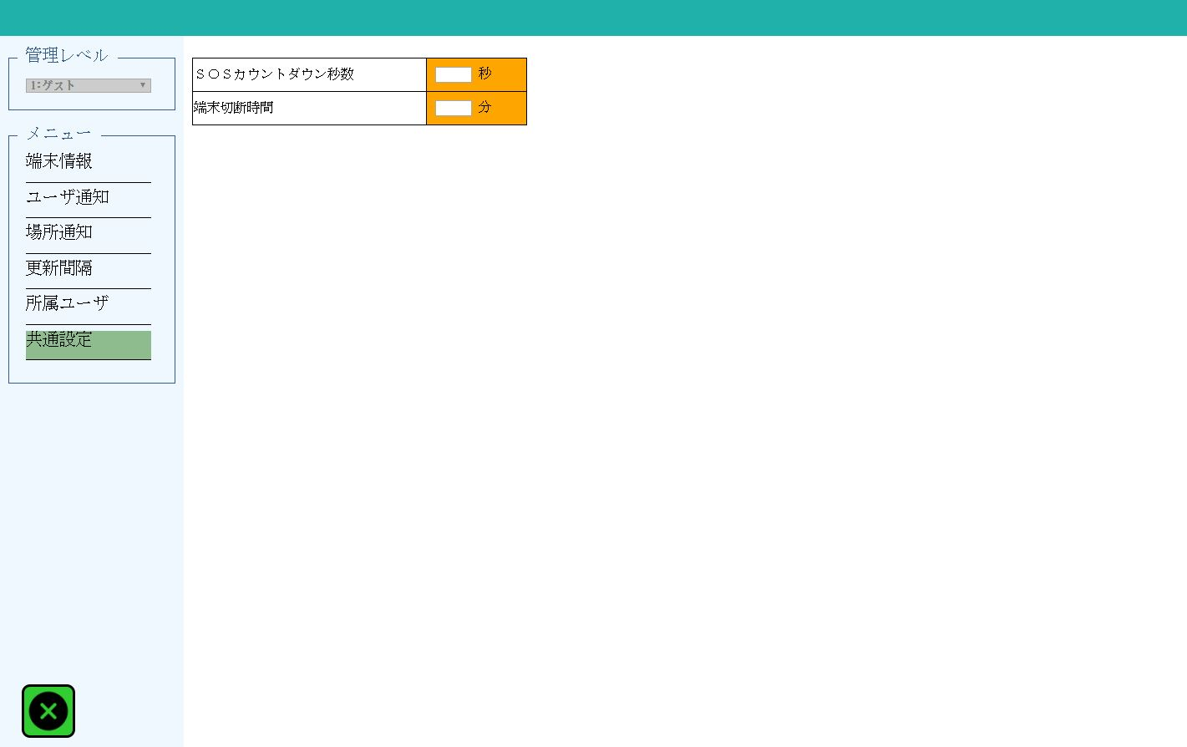

1

2

２．画面項目

 | 項番 | 項目名 |  |  |  | 概要 |  |  |  |  | 遷移先 |  |  | 処理

 | 1 | ＳＯＳカウントダウン秒数 |  |  |  | ＳＯＳカウントダウン秒数を入力します。 |  |  |  |  |  |  |  | 空白の場合は項目欄がオレンジ色に着色されます。

 | 2 | 端末切断時間 |  |  |  | 端末切断時間分数を入力します。 |  |  |  |  |  |  |  | 空白の場合は項目欄がオレンジ色に着色されます。

３．遷移元一覧

 | 項番 | 遷移元機能 |  |  | 遷移元 |  |  |  |  | 備考

 | 1 | 管理設定ボタン |  |  |  | メイン画面

４．インターフェース一覧

 | 項番 | 項目名 |  |  | I/O | テーブル名称 |  |  | 物理名 |  |  |  | データ型 |  | サイズ （byte） | 備考

 | 1 | ＳＯＳカウントダウン秒数 |  |  | I/O | 設定区分マスタ |  |  | 設定区分１ ※設定区分コード＝1 |  |  |  | 可変長文字列 |  | 30 | 数値以外、空白は入力不可。

 | 2 | 端末切断時間 |  |  | I/O | 設定区分マスタ |  |  | 設定区分１ ※設定区分コード＝2 |  |  |  | 可変長文字列 |  | 30 | 数値以外、空白は入力不可。

